Хозгруппа
 |  | Обновлено: Friday 15 September 2017 12:26:54 |  |  |  |  |  |  | ПРЕДОПЛАТА | ИТОГО:
 |  |  |  |  |  |  |  |  | 0.00 | 0
 |  | Адрес: Москва, ул. Монтажная д.2а Телефоны : 8(495) 775-44-73, 775-44-74, 799-08-87 http://www.psfarfor.ru E-mail: info@psf-group.ru |  |  |  |  |  |  | СКИДКА:
 |  |  |  |  |  |  |  |  | 0.00

Код | Артикул | Фото | Описание | Кол-во в коробке | Базовая цена | Цена | Цена по предоплате | Кол-во на остатке | Заявка шт. | Сумма | Штрихкод
256-33260 | AG-KW30-01 | 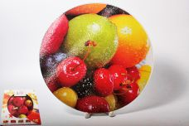 Нажмите чтобы увеличить | доска разделочная d-30см круглая ФРУКТЫ, упаковка - цвет.бокс с окном | 12.00 | 277,21 | 0 | 0 | 312 шт. | 0.00 | 0 | 4640010405776
256-33261 | AG-KW30-02 | 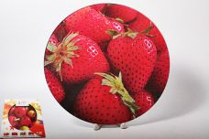 Нажмите чтобы увеличить | доска разделочная d-30см круглая КЛУБНИКА, упаковка - цвет.бокс с окном | 12.00 | 277,21 | 0 | 0 | 400 шт. | 0.00 | 0 | 4640010405783
256-33262 | AG-KW30-03 | 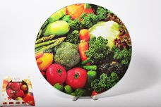 Нажмите чтобы увеличить | доска разделочная d-30см круглая ОВОЩИ, упаковка - цвет.бокс с окном | 12.00 | 277,21 | 0 | 0 | 202 шт. | 0.00 | 0 | 4640010405790
256-33263 | AG-KW30-04 | 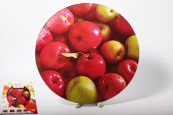 Нажмите чтобы увеличить | доска разделочная d-30см круглая ЯБЛОКО, упаковка - цвет.бокс с окном | 12.00 | 277,21 | 0 | 0 | 1091 шт. | 0.00 | 0 | 4640010405806
256-33264 | AG-KW30-05 | 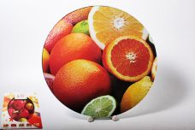 Нажмите чтобы увеличить | доска разделочная d-30см круглая ФРУКТЫ, упаковка - цвет.бокс с окном | 12.00 | 277,21 | 0 | 0 | 713 шт. | 0.00 | 0 | 4640010405813
99-30990 | FN-0102/48 | 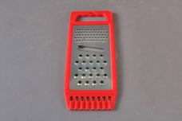 Нажмите чтобы увеличить | терка одинарная 22,5х8,8х0,8см с пластиковой ручкой | 48.00 | 65,82 | 0 | 0 | 250 шт. | 0.00 | 0 | 7898480118321
99-35385 | FN-0105-26/48 | 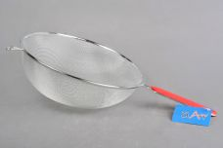 Нажмите чтобы увеличить | сито d-26см с пластиковой ручкой | 48.00 | 167,96 | 0 | 0 | 828 шт. | 0.00 | 0 | 7898480118666
99-35383 | FN-0106-26/48 | 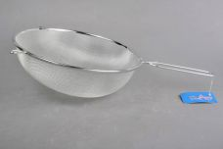 Нажмите чтобы увеличить | сито d-26см с металлической ручкой | 48.00 | 161,15 | 0 | 0 | 855 шт. | 0.00 | 0 | 7898480118642
99-30993 | FN-0302-8S | 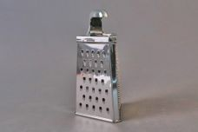 Нажмите чтобы увеличить | терка трехгранная h-20см с ручкой | 48.00 | 215,62 | 0 | 0 | 3696 шт. | 0.00 | 0 | 7898480118253
99-30995 | FN-0306-9S | 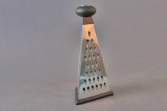 Нажмите чтобы увеличить | терка трехгранная h-23см с пластиковой ручкой | 48.00 | 170,23 | 0 | 0 | 2415 шт. | 0.00 | 0 | 7898480118277
99-30996 | FN-0307-8S | 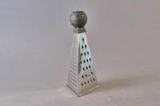 Нажмите чтобы увеличить | терка трехгранная h-20см с пластиковой ручкой | 48.00 | 152,07 | 0 | 0 | 4597 шт. | 0.00 | 0 | 7898480118284
99-30997 | FN-0307-9S | 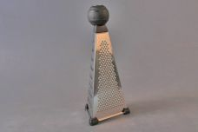 Нажмите чтобы увеличить | терка трехгранная h-23см с пластиковой ручкой | 48.00 | 181,57 | 0 | 0 | 5182 шт. | 0.00 | 0 | 7898480118291
99-30987 | FN-0403-8T-R | 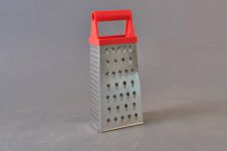 Нажмите чтобы увеличить | терка четырехгранная h-20см с пластиковой ручкой | 48.00 | 90,79 | 0 | 0 | 757 шт. | 0.00 | 0 | 7898480118413
99-30989 | FN-0403-8T-Y | 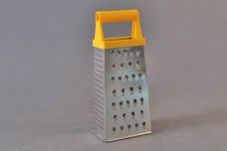 Нажмите чтобы увеличить | терка четырехгранная h-20см с пластиковой ручкой | 48.00 | 90,79 | 0 | 0 | 1446 шт. | 0.00 | 0 | 7898480118437
99-30984 | FN-0407-8T-O | 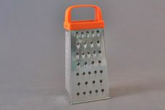 Нажмите чтобы увеличить | терка четырехгранная h-20см с пластиковой ручкой | 48.00 | 88,52 | 0 | 0 | 603 шт. | 0.00 | 0 | 7898480118383
99-30983 | FN-0407-8T-W | 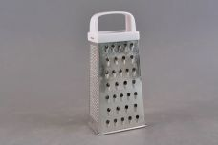 Нажмите чтобы увеличить | терка четырехгранная h-20см с пластиковой ручкой | 48.00 | 88,52 | 0 | 0 | 1060 шт. | 0.00 | 0 | 7898480118376
99-30982 | FN-0407-8T/48 | 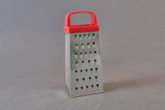 Нажмите чтобы увеличить | терка четырехгранная h-20см с пластиковой ручкой | 48.00 | 88,52 | 0 | 0 | 738 шт. | 0.00 | 0 | 7898480118369
99-30985 | FN-0407-9T-R | 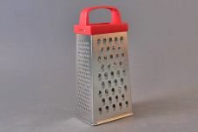 Нажмите чтобы увеличить | терка четырехгранная h-23см с пластиковой ручкой | 48.00 | 118,02 | 0 | 0 | 656 шт. | 0.00 | 0 | 7898480118390
99-30979 | FN-0411-8T/48 | 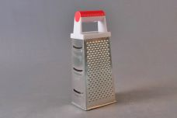 Нажмите чтобы увеличить | терка четырехгранная h-20см с пластиковой ручкой | 48.00 | 97,60 | 0 | 0 | 221 шт. | 0.00 | 0 | 7898480118352
99-30981 | FN-0411-9T | 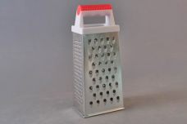 Нажмите чтобы увеличить | терка четырехгранная h-23см с пластиковой ручкой | 48.00 | 127,10 | 0 | 0 | 792 шт. | 0.00 | 0 | 7898480118215
99-32147 | FN-0426-9SB-O | 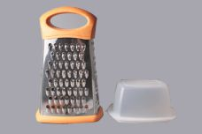 Нажмите чтобы увеличить | терка четырехгранная h-23см, с пластик.контейнером | 24.00 | 365,42 | 0 | 0 | 410 шт. | 0.00 | 0 | 7898480118543
256-35011 |  JJ-FD001 | 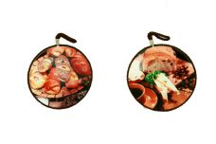 Нажмите чтобы увеличить | ПЕКАРНЯ, подставка под горячее 16х16см круглая с вешалкой, микс декоров, подарочная упаковка | 48.00 | 152,79 | 0 | 0 | 584 шт. | 0.00 | 0 | 4610013184176
256-35013 | JJ-FD003 | 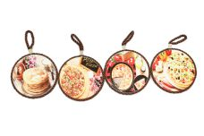 Нажмите чтобы увеличить | подставка под горячее 11х11см круглая с вешалкой, микс декоров, упаковка - цвет.бокс | 60.00 | 119,06 | 0 | 0 | 235 шт. | 0.00 | 0 | 4610013184190
256-35014 | JJ-FD004 | 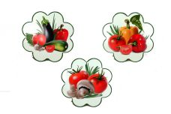 Нажмите чтобы увеличить | ОВОЩИ, подставка под горячее 19,5х19,5см фигурная с вешалкой, микс декоров, подарочная упаковка | 36.00 | 158,74 | 0 | 0 | 1209 шт. | 0.00 | 0 | 4610013184206
256-35015 | JJ-FD005 | 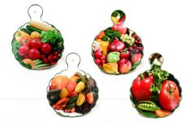 Нажмите чтобы увеличить | ОВОЩИ, подставка под горячее 15х19см круглая с ручкой, микс декоров, подарочная упаковка | 48.00 | 154,78 | 0 | 0 | 872 шт. | 0.00 | 0 | 4610013184213
256-35016 | JJ-FD006 | 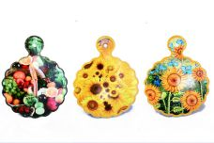 Нажмите чтобы увеличить | ЛУГА, подставка под горячее 20х25см круглая с ручкой, микс декоров, подарочная упаковка | 36.00 | 188,51 | 0 | 0 | 1024 шт. | 0.00 | 0 | 4610013184220
256-35017 | JJ-FD007 | 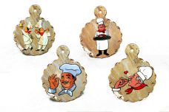 Нажмите чтобы увеличить | ПОВАРЯТА, подставка под горячее 18х23см круглая с ручкой, микс декоров, подарочная упаковка | 48.00 | 172,63 | 0 | 0 | 859 шт. | 0.00 | 0 | 4610013184237
256-35018 | JJ-FD008 | 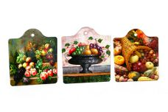 Нажмите чтобы увеличить | НАТЮРМОРТ, подставка под горячее 16х19см квадратная с ручкой, микс декоров, подарочная упаковка | 48.00 | 154,78 | 0 | 0 | 461 шт. | 0.00 | 0 | 4610013184244
256-35022 | JJ-FD011 |  Нажмите чтобы увеличить | ОВОЩИ, подставка под горячее 20х20см круглая, микс декоров, упаковка - цвет.бокс | 36.00 | 188,51 | 0 | 0 | 650 шт. | 0.00 | 0 | 4610013184275
256-35023 | JJ-FD012A | 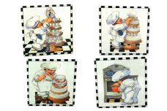 Нажмите чтобы увеличить | ПОВАРЯТА, подставка под горячее 20х20см квадратная, микс декоров, подарочная упаковка | 36.00 | 188,51 | 0 | 0 | 855 шт. | 0.00 | 0 | 4610013184282
256-35021 | JJ-FD012B | 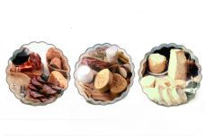 Нажмите чтобы увеличить | ПЕКАРНЯ, подставка под горячее 20х20см фигурная, микс декоров, подарочная упаковка | 36.00 | 172,63 | 0 | 0 | 1121 шт. | 0.00 | 0 | 4610013184299
256-35024 | JJ-FD013 | 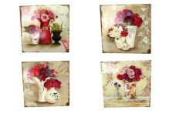 Нажмите чтобы увеличить | ЦВЕТЫ, подставка под горячее 20х20см квадратная, микс декоров, подарочная упаковка | 36.00 | 188,51 | 0 | 0 | 690 шт. | 0.00 | 0 | 4610013184305
256-35026 | JJ-FD015 | 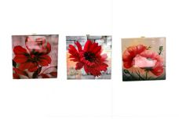 Нажмите чтобы увеличить | ЦВЕТЫ, подставка под горячее 15х15см квадратная, микс декоров, подарочная упаковка | 48.00 | 119,06 | 0 | 0 | 368 шт. | 0.00 | 0 | 4610013184329
256-35612 | JJ-FD022 | 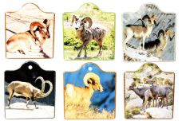 Нажмите чтобы увеличить | подставка под горячее 16х19см квадратная с ручкой, микс декоров, подарочная упаковка | 48.00 | 154,78 | 0 | 0 | 104 шт. | 0.00 | 0 | 4650067160733
256-35613 | JJ-FD023 | 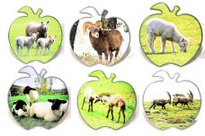 Нажмите чтобы увеличить | ЯБЛОКО, подставка под горячее 20х20см, микс декоров, упаковка - цвет.бокс | 36.00 | 178,59 | 0 | 0 | 75 шт. | 0.00 | 0 | 4650067160924
256-35614 | JJ-FD024 |  Нажмите чтобы увеличить |  | 36.00 | 178,59 | 0 | 0 | 134 шт. | 0.00 | 0 | 4650067160740
256-35615 | JJ-FD025 | 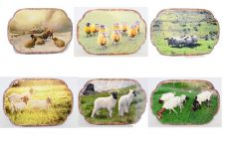 Нажмите чтобы увеличить | подставка под горячее 14,2х22см фигурная, микс декоров, подарочная упаковка | 48.00 | 178,59 | 0 | 0 | 107 шт. | 0.00 | 0 | 4650067160757
256-35617 | JJ-FD027 | 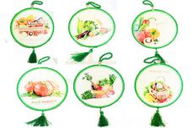 Нажмите чтобы увеличить | ОВОЩИ, подставка под горячее 16х16см круглая, микс декоров, кракелюр, с кисточкой, подарочная упаковка | 48.00 | 174,62 | 0 | 0 | 335 шт. | 0.00 | 0 | 4650067160771
256-35619 | JJ-FD029 | 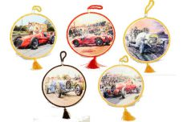 Нажмите чтобы увеличить | АВТО, подставка под горячее 16х16см круглая, микс декоров, кракелюр, с кисточкой, подарочная упаковка | 48.00 | 174,62 | 0 | 0 | 155 шт. | 0.00 | 0 | 4650067160795
256-35620 | JJ-FD030 | 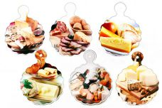 Нажмите чтобы увеличить | КУХНЯ, подставка под горячее 20х25см круглая с ручкой, микс декоров, подарочная упаковка | 36.00 | 188,51 | 0 | 0 | 726 шт. | 0.00 | 0 | 4650067160931
256-35621 | JJ-FD031 | 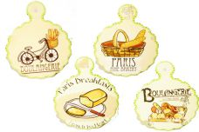 Нажмите чтобы увеличить | ПЕКАРНЯ, подставка под горячее 18х23см фигурная с ручкой, микс декоров, подарочная упаковка | 48.00 | 172,63 | 0 | 0 | 105 шт. | 0.00 | 0 | 4650067160801
256-35622 | JJ-FD032 |  Нажмите чтобы увеличить | ЦИТАТЫ, подставка под горячее 10х10см квадратная, микс декоров, подарочная упаковка | 144.00 | 67,47 | 0 | 0 | 581 шт. | 0.00 | 0 | 4650067160818
256-35625 | JJ-FD035 |  Нажмите чтобы увеличить | АВТО, подставка под горячее 16х16см квадратная, микс декоров, подарочная упаковка | 48.00 | 148,82 | 0 | 0 | 137 шт. | 0.00 | 0 | 4650067160849
256-35627 | JJ-FD037 | 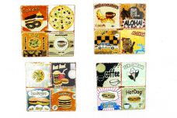 Нажмите чтобы увеличить | КУХНЯ, подставка под горячее 20х20см квадратная, микс декоров, подарочная упаковка | 36.00 | 190,49 | 0 | 0 | 969 шт. | 0.00 | 0 | 4650067160917
256-35630 | JJ-FD040 | 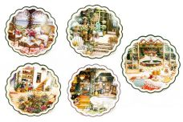 Нажмите чтобы увеличить | САД, подставка под горячее 20х20см круглая, микс декоров, подарочная упаковка | 36.00 | 172,63 | 0 | 0 | 675 шт. | 0.00 | 0 | 4650067160887
256-35631 | JJ-FD041 | 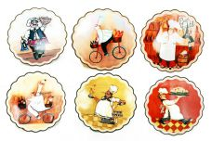 Нажмите чтобы увеличить | ПОВАРЯТА, подставка под горячее 20х20см фигурная, микс декоров, подарочная упаковка | 36.00 | 172,63 | 0 | 0 | 768 шт. | 0.00 | 0 | 4650067160986
256-35633 | JJ-FD043 |  Нажмите чтобы увеличить | КУХНЯ, подставка под горячее 20х20см фигурная, микс декоров, подарочная упаковка | 36.00 | 172,63 | 0 | 0 | 504 шт. | 0.00 | 0 | 4650067160894
256-38373 | JJ-FD048 | 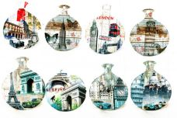 Нажмите чтобы увеличить | ГОРОДА, подставка под горячее 20х25см круглая с вешалкой, декоры микс, подарочная упаковка | 48.00 | 188,51 | 0 | 0 | 1223 шт. | 0.00 | 0 | 4630017584314
256-38374 | JJ-FD049 | 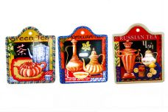 Нажмите чтобы увеличить | НАТЮРМОРТ, подставка под горячее 16х19см фигурная, декоры микс, подарочная упаковка | 48.00 | 154,78 | 0 | 0 | 1055 шт. | 0.00 | 0 | 4630017584321
256-38376 | JJ-FD051 | 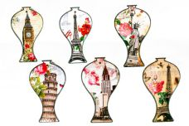 Нажмите чтобы увеличить | ГОРОДА, подставка под горячее 13х22см фигурная, микс декоров, подарочная упаковка | 36.00 | 164,70 | 0 | 0 | 892 шт. | 0.00 | 0 | 4630017584345
256-38377 | JJ-FD052 |  Нажмите чтобы увеличить | ГОРОДА, подставка под горячее 14х19см фигурная, декоры микс, подарочная упаковка | 48.00 | 158,74 | 0 | 0 | 973 шт. | 0.00 | 0 | 4630017584352
256-38378 | JJ-FD053 | 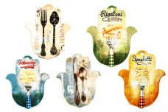 Нажмите чтобы увеличить | ПРИБОРЫ, подставка под горячее 18х23см фигурная, декоры микс, подарочная упаковка | 48.00 | 180,57 | 0 | 0 | 1344 шт. | 0.00 | 0 | 4630017584369
256-38379 | JJ-FD054 | 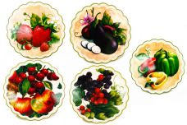 Нажмите чтобы увеличить | ОВОЩИ, подставка под горячее 20х20см круглая, микс декоров, подарочная упаковка | 36.00 | 172,63 | 0 | 0 | 674 шт. | 0.00 | 0 | 4630017584376
256-38380 | JJ-FD055 | 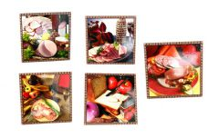 Нажмите чтобы увеличить | КУХНЯ, подставка под горячее 20х20см квадратная, микс декоров, подарочная упаковка | 36.00 | 188,51 | 0 | 0 | 720 шт. | 0.00 | 0 | 4630017584383
256-38381 | JJ-FD056 |  Нажмите чтобы увеличить | ГРИЛЬ, подставка под горячее 18х23см фигурная с ручкой, декоры микс, подарочная упаковка | 48.00 | 172,63 | 0 | 0 | 790 шт. | 0.00 | 0 | 4630017584390
256-38382 | JJ-FD057 | 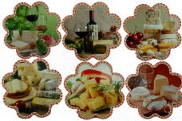 Нажмите чтобы увеличить | КУХНЯ, подставка под горячее 19,5х19,5см фигурная, микс декоров, подарочная упаковка | 36.00 | 158,74 | 0 | 0 | 173 шт. | 0.00 | 0 | 4630017584406
256-38383 | JJ-FD058 | 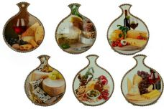 Нажмите чтобы увеличить | КУХНЯ, подставка под горячее 15х19см круглая с ручкой, декоры микс, подарочная упаковка | 48.00 | 158,74 | 0 | 0 | 768 шт. | 0.00 | 0 | 4630017584413
99-34559 | LY-RSS1150 |  Нажмите чтобы увеличить | банка 1150мл д/сыпучих продуктов, кожух из нержавеющей стали, упаковка - гофрокороб | 24.00 | 288,39 | 0 | 0 | 369 шт. | 0.00 | 0 | 4610013182141
256-33221 | RAF-CB-02 |  Нажмите чтобы увеличить | доска разделочная бамбук прямоугольная 37х29х1,8см, упаковка - термоусадочная пленка | 10.00 | 652,38 | 0 | 0 | 451 шт. | 0.00 | 0 | 4640010405370
256-33222 | RAF-CB-03 |  Нажмите чтобы увеличить | доска разделочная бамбук прямоугольная с ручкой 43х16х1,8см, упаковка - термоусадочная пленка | 10.00 | 422,26 | 0 | 0 | 402 шт. | 0.00 | 0 | 4640010405387
256-33224 | RAF-CB-05 |  Нажмите чтобы увеличить | доска разделочная бамбук прямоугольная 33х22х1,8см, упаковка - термоусадочная пленка | 20.00 | 442,37 | 0 | 0 | 1506 шт. | 0.00 | 0 | 4640010405400
256-33226 | RAF-CB-07 |  Нажмите чтобы увеличить | доска разделочная бамбук прямоугольная 38х24х1,8см с внутр.ручкой, канавка, упаковка - термоусадочная пленка | 12.00 | 525,03 | 0 | 0 | 388 шт. | 0.00 | 0 | 4640010405424
256-33227 | RAF-CB-08 |  Нажмите чтобы увеличить | доска разделочная бамбук прямоугольная 30х20х1,8см с внутр.ручкой, канавка, упаковка - термоусадочная пленка | 20.00 | 357,47 | 0 | 0 | 140 шт. | 0.00 | 0 | 4640010405431
256-33229 | RAF-CB-10 |  Нажмите чтобы увеличить | доска разделочная бамбук прямоугольная 24,5х16,5х2см, упаковка - термоусадочная пленка | 20.00 | 212,25 | 0 | 0 | 238 шт. | 0.00 | 0 | 4640010405455
256-33230 | RAF-CB-11 |  Нажмите чтобы увеличить | доска разделочная бамбук прямоугольная 33х22х2см, упаковка - термоусадочная пленка | 10.00 | 375,34 | 0 | 0 | 363 шт. | 0.00 | 0 | 4640010405462
256-33231 | RAF-CB-12 |  Нажмите чтобы увеличить | доска разделочная бамбук прямоугольная 30х20х1,8см, упаковка - термоусадочная пленка | 20.00 | 361,94 | 0 | 0 | 130 шт. | 0.00 | 0 | 4640010405479
256-33232 | RAF-CB-13 |  Нажмите чтобы увеличить | доска разделочная бамбук прямоугольная 35х22х1,8см, упаковка - термоусадочная пленка | 10.00 | 442,37 | 0 | 0 | 200 шт. | 0.00 | 0 | 4640010405486
256-33233 | RAF-CB-14 |  Нажмите чтобы увеличить | доска разделочная бамбук прямоугольная 30х20х2см, упаковка - термоусадочная пленка | 20.00 | 250,23 | 0 | 0 | 281 шт. | 0.00 | 0 | 4640010405493
256-33234 | RAF-CB-15 |  Нажмите чтобы увеличить | доска разделочная бамбук прямоугольная 34х24х2см, упаковка - термоусадочная пленка | 10.00 | 339,59 | 0 | 0 | 184 шт. | 0.00 | 0 | 4640010405509
256-33235 | RAF-CB-16 |  Нажмите чтобы увеличить | доска разделочная бамбук прямоугольная 38х26х2см, упаковка - термоусадочная пленка | 10.00 | 406,62 | 0 | 0 | 503 шт. | 0.00 | 0 | 4640010405516
256-33236 | RAF-CB-17 |  Нажмите чтобы увеличить | доска разделочная бамбук прямоугольная 30х20х1,5см, упаковка - термоусадочная пленка | 20.00 | 272,57 | 0 | 0 | 957 шт. | 0.00 | 0 | 4640010405523
256-33237 | RAF-CB-18 |  Нажмите чтобы увеличить | доска разделочная бамбук прямоугольная 40х30х1,5см, упаковка - термоусадочная пленка | 12.00 | 540,67 | 0 | 0 | 506 шт. | 0.00 | 0 | 4640010405530
256-33239 | RAF-CB-20 |  Нажмите чтобы увеличить | доска разделочная бамбук круглая d-30х2см, упаковка - термоусадочная пленка | 10.00 | 406,62 | 0 | 0 | 204 шт. | 0.00 | 0 | 4640010405554
256-33240 | RAF-CB-21 |  Нажмите чтобы увеличить | доска разделочная бамбук прямоугольная 30х20х2см, упаковка - термоусадочная пленка | 20.00 | 250,23 | 0 | 0 | 848 шт. | 0.00 | 0 | 4640010405561
256-33241 | RAF-CB-22 |  Нажмите чтобы увеличить | доска разделочная бамбук прямоугольная 38х26х2см, упаковка - термоусадочная пленка | 10.00 | 406,62 | 0 | 0 | 160 шт. | 0.00 | 0 | 4640010405578

